světadíly
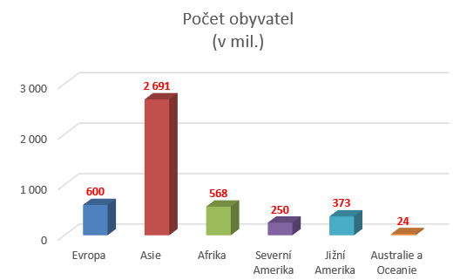
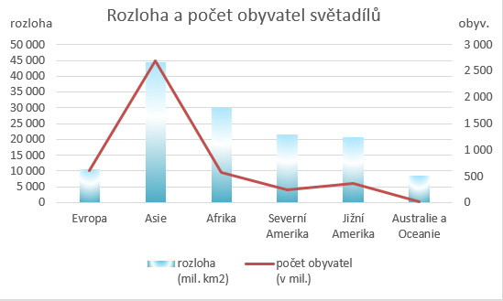
Světadíly
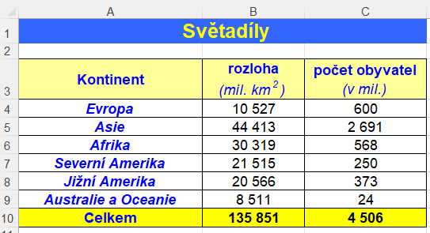
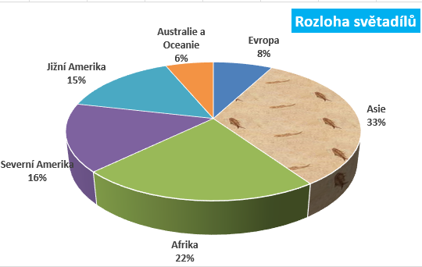
Kontinent | rozloha (mil. km2) | počet obyvatel (v mil.)
Evropa | 10527 | 687
Asie | 44413 | 2691
Afrika | 30319 | 484
Severní Amerika | 21515 | 250
Jižní Amerika | 20566 | 373
Australie a Oceanie | 8511 | 24
Celkem

úspory
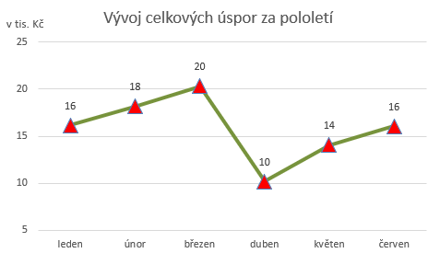
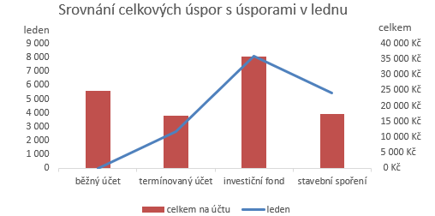
Úspory ke dni

 | leden | únor | březen | duben | květen | červen | celkem na účtu
běžný účet | 0 | 5333 | 6000 | 200 | 5266 | 8000
termínovaný účet | 2645 | 2345 | 2513 | 5412 | 2512 | 1415
investiční fond | 8058 | 8000 | 6550 | 2354 | 5266 | 5645
stavební spoření | 5455 | 2456 | 5222 | 2222 | 1001 | 1000
celkem za měsíc

